关系图
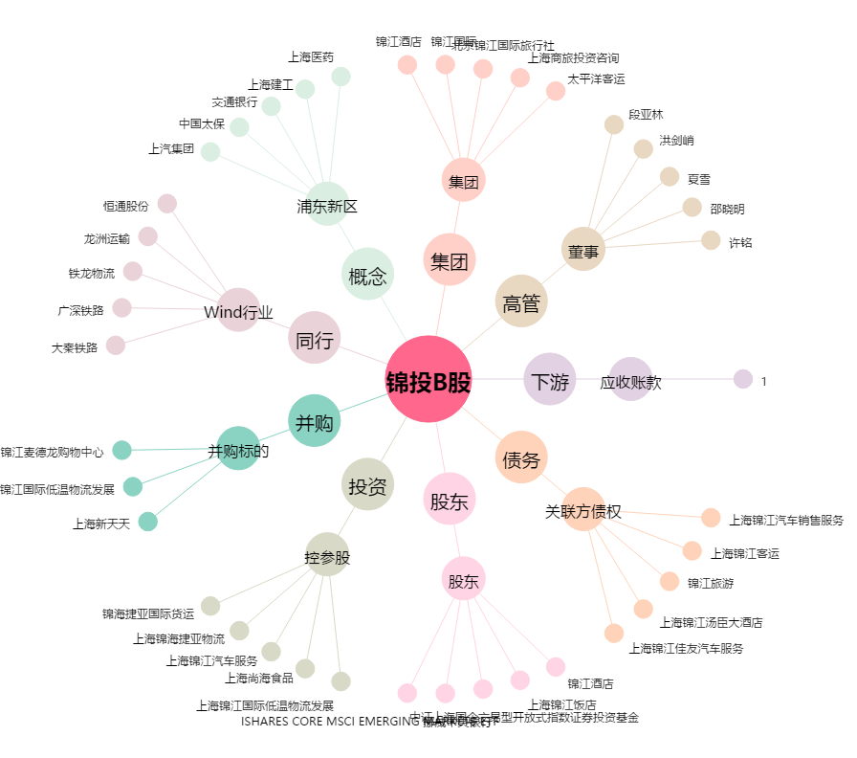
锦投B股[900914.SH] - 关系概览图

